Empty Cart
 | Khi truy cập vào trang thì giỏ hàng phải ở trạng thái rỗng

構成
 | typescript
 |  | 1.es6
 |  | 2.typescript
 |  | 3.shopping
 |  |  | css
 |  |  |  | …
 |  |  |  | styles.css
 |  |  | fonts
 |  |  |  | …
 |  |  | img
 |  |  |  | …
 |  |  | js
 |  |  |  | …
 |  |  |  | jquery.min.js
 |  |  |  | require.js
 |  |  | mjs
 |  |  |  | libs
 |  |  |  |  | helpers.js
 |  |  |  | cart-item.js
 |  |  |  | cart.js
 |  |  |  | product-repository.js
 |  |  |  | product.js
 |  |  |  | shopping.js
 |  |  | node_modules
 |  |  | ts
 |  |  |  | libs
 |  |  |  |  | helpers.ts
 |  |  |  | cart-item.ts
 |  |  |  | cart.ts
 |  |  |  | product-repository.ts
 |  |  |  | product.ts
 |  |  |  | shopping.ts |  | → | code
 |  |  | index.html |  |  | → | Xóa code danh sách các sản phẩm trong giỏ hàng và phần hiển thị thống kê bao nhiêu sản phẩm, bao nhiêu tiền
 |  |  | package-lock.json |  |  |  | Câu thông báo
 |  |  | package.json
 |  |  | tsconfig.json

typescript\3.shopping\ts\shopping.ts
 | import { ProductRepository } from './product-repository';
 | import { Product } from './product';

 | let productRepository = new ProductRepository();

 | namespace MElement { |  |  |  |  |  |  | → | Định nghĩa phần id thành các hằng số để thuận tiện hơn trong quá trình điều chỉnh hoặc nâng cấp
 | export const ELM_LIST_PRODUCT: string = "#list-product"; |  |  |  |  |  |  |  | có thể tạo ra 1 tập tin define để định nghĩa các hằng số này cũng được
 | export const ELM_NOTIFICATION : string = "#mnotification"; |  |  |  |  |  |  |  | để dễ dàng quản lý cũng như dễ phân biệt với các mã nguồn khác thì mình sẽ để trong namespace
 | export const ELM_CART_BODY: string = "#my-cart-body"; |  |  |  |  |  |  |  | thành phần nằm trong namspace nên phải có từ khóa export
 | export const ELM_CART_FOOTER: string = "#my-cart-footer";
 | }

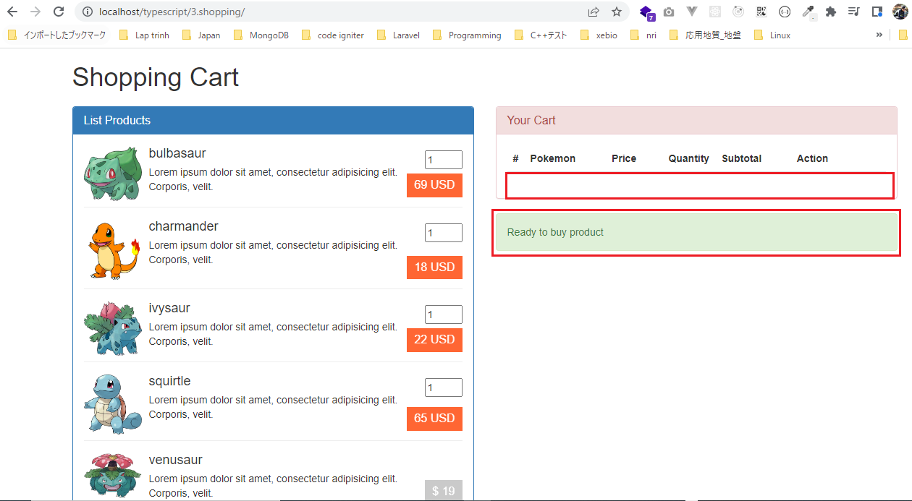
 | namespace MNotification {
 | export const NOTI_READY_TO_BUY : string = "Ready to buy product";
 | }

 | // Hiển thị danh sách sản phẩm
 | function showListProduct() : void{
 | $(MElement.ELM_LIST_PRODUCT).html(productRepository.showItemsInHTML());
 | }

 | // Hiển thị thông báo
 | function showNotification(str: string) : void{
 | $(MElement.ELM_NOTIFICATION).html(str);
 | }

 | // Hiển thị giỏ hàng:
 | function showCart() : void{
 | $(MElement.ELM_CART_BODY).html("");
 | $(MElement.ELM_CART_FOOTER).html("");
 | }

 | jQuery(function() {
 | showListProduct();
 | showCart();
 | showNotification(MNotification.NOTI_READY_TO_BUY);
 | })

Compile
 | tsc

構成
 | typescript
 |  | 1.es6
 |  | 2.typescript
 |  | 3.shopping
 |  |  | css
 |  |  |  | …
 |  |  |  | styles.css
 |  |  | fonts
 |  |  |  | …
 |  |  | img
 |  |  |  | …
 |  |  | js
 |  |  |  | …
 |  |  |  | jquery.min.js
 |  |  |  | require.js
 |  |  | mjs
 |  |  |  | libs
 |  |  |  |  | helpers.js
 |  |  |  | cart-item.js
 |  |  |  | cart.js
 |  |  |  | product-repository.js
 |  |  |  | product.js
 |  |  |  | shopping.js |  | → | is compiled
 |  |  | node_modules
 |  |  | ts
 |  |  |  | libs
 |  |  |  |  | helpers.ts
 |  |  |  | cart-item.ts
 |  |  |  | cart.ts
 |  |  |  | product-repository.ts
 |  |  |  | product.ts
 |  |  |  | shopping.ts
 |  |  | index.html
 |  |  | package-lock.json
 |  |  | package.json
 |  |  | tsconfig.json

typescript\3.shopping\index.html
 | <!DOCTYPE html>
 | <html lang="en">
 | <head>
 | <meta charset="utf-8" />
 | <meta http-equiv="X-UA-Compatible" content="IE=edge" />
 | <meta name="viewport" content="width=device-width, initial-scale=1" />
 | <title>Shopping cart</title>
 | <link href="css/bootstrap.min.css" rel="stylesheet" />
 | <link href="./css/styles.css" rel="stylesheet" />
 | </head>
 | <body>
 | <div class="container">
 | <div class="row">
 | <div class="col-xs-12 col-sm-12 col-md-12 col-lg-12">
 | <h1 class="page-title">Shopping Cart <small></small></h1>
 | </div>
 | </div>

 | <div class="row">
 | <div class="col-xs-12 col-sm-6 col-md-6 col-lg-6">
 | <div class="panel panel-primary">
 | <div class="panel-heading">
 | <h1 class="panel-title">List Products</h1>
 | </div>
 | <div class="panel-body" id="list-product"></div>
 | </div>
 | </div>

 | <div class="col-xs-12 col-sm-6 col-md-6 col-lg-6">
 | <div class="panel panel-danger">
 | <div class="panel-heading">
 | <h1 class="panel-title">Your Cart</h1>
 | </div>
 | <div class="panel-body">
 | <table class="table">
 | <thead>
 | <tr>
 | <th width="4%">#</th>
 | <th>Pokemon</th>
 | <th width="15%">Price</th>
 | <th width="4%">Quantity</th>
 | <th width="20%">Subtotal</th>
 | <th width="25%">Action</th>
 | </tr>
 | </thead>
 | <tbody id="my-cart-body"></tbody>
 | <tfoot id="my-cart-footer"></tfoot>
 | </table>
 | </div>
 | </div>
 | <div class="alert alert-success" role="alert" id="mnotification">
 | Updated <b>ivysaur</b>
 | </div>
 | </div>
 | </div>
 | </div>

 | <script src="js/jquery.min.js"></script>
 | <script src="js/bootstrap.min.js"></script>
 | <script data-main="./mjs/shopping" src="./js/require.js"></script>
 | </body>
 | </html>

ID - Quantity
 | Để mua 1 sản phẩm thì cần click vào giá tiền của sản phẩm. Do đó khi click vào giá của sản phẩm thì phải lấy được id của sản
 | phẩm đó và số lượng mua

構成
 | typescript
 |  | 1.es6
 |  | 2.typescript
 |  | 3.shopping
 |  |  | css
 |  |  |  | …
 |  |  |  | styles.css
 |  |  | fonts
 |  |  |  | …
 |  |  | img
 |  |  |  | …
 |  |  | js
 |  |  |  | …
 |  |  |  | jquery.min.js
 |  |  |  | require.js
 |  |  | mjs
 |  |  |  | libs
 |  |  |  |  | helpers.js
 |  |  |  | cart-item.js
 |  |  |  | cart.js
 |  |  |  | product-repository.js
 |  |  |  | product.js
 |  |  |  | shopping.js
 |  |  | node_modules
 |  |  | ts
 |  |  |  | libs
 |  |  |  |  | helpers.ts
 |  |  |  | cart-item.ts
 |  |  |  | cart.ts
 |  |  |  | product-repository.ts
 |  |  |  | product.ts
 |  |  |  | shopping.ts
 |  |  | index.html
 |  |  | package-lock.json
 |  |  | package.json
 |  |  | tsconfig.json

typescript\3.shopping\ts\shopping.ts
 | import { ProductRepository } from './product-repository';
 | import { Product } from './product';

 | let productRepository = new ProductRepository();

 | namespace MElement {
 | export const ELM_LIST_PRODUCT: string = "#list-product";
 | export const ELM_NOTIFICATION : string = "#mnotification";
 | export const ELM_CART_BODY: string = "#my-cart-body";
 | export const ELM_CART_FOOTER: string = "#my-cart-footer";
 | }

 | namespace MNotification {
 | export const NOTI_READY_TO_BUY : string = "Ready to buy product";
 | }

 | // Hiển thị danh sách sản phẩm
 | function showListProduct() : void{
 | $(MElement.ELM_LIST_PRODUCT).html(productRepository.showItemsInHTML());
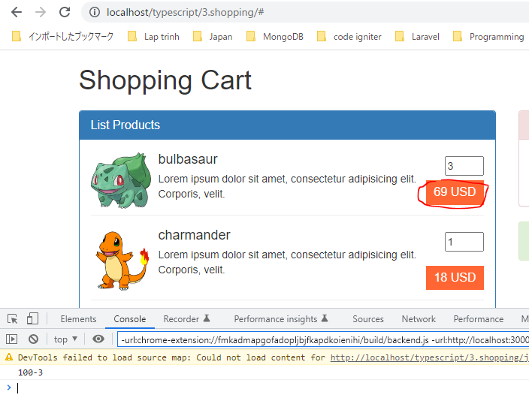
 | }

 | // Hiển thị thông báo
 | function showNotification(str: string) : void{
 | $(MElement.ELM_NOTIFICATION).html(str);
 | }

 | // Hiển thị giỏ hàng:
 | function showCart() : void{
 | $(MElement.ELM_CART_BODY).html("");
 | $(MElement.ELM_CART_FOOTER).html("");
 | }

 | jQuery(function() {
 | showListProduct();
 | showCart();
 | showNotification(MNotification.NOTI_READY_TO_BUY);

 | // Buy Product
 | $("a.price").on("click", function(){
 | let id : number = $(this).data("product");
 | let quantity: number = +$("input[name='quantity-product-" + id + "']").val();
 | });
 | })

Compile
 | tsc

構成
 | typescript
 |  | 1.es6
 |  | 2.typescript
 |  | 3.shopping
 |  |  | css
 |  |  |  | …
 |  |  |  | styles.css
 |  |  | fonts
 |  |  |  | …
 |  |  | img
 |  |  |  | …
 |  |  | js
 |  |  |  | …
 |  |  |  | jquery.min.js
 |  |  |  | require.js
 |  |  | mjs
 |  |  |  | libs
 |  |  |  |  | helpers.js
 |  |  |  | cart-item.js
 |  |  |  | cart.js
 |  |  |  | product-repository.js
 |  |  |  | product.js
 |  |  |  | shopping.js |  | → | is compiled
 |  |  | node_modules
 |  |  | ts
 |  |  |  | libs
 |  |  |  |  | helpers.ts
 |  |  |  | cart-item.ts
 |  |  |  | cart.ts
 |  |  |  | product-repository.ts
 |  |  |  | product.ts
 |  |  |  | shopping.ts
 |  |  | index.html
 |  |  | package-lock.json
 |  |  | package.json
 |  |  | tsconfig.json

typescript\3.shopping\index.html
 | …
 | <script src="js/jquery.min.js"></script>
 | <script src="js/bootstrap.min.js"></script>
 | <script data-main="./mjs/shopping" src="./js/require.js"></script>
 | </body>
 | </html>

Validate Quantity
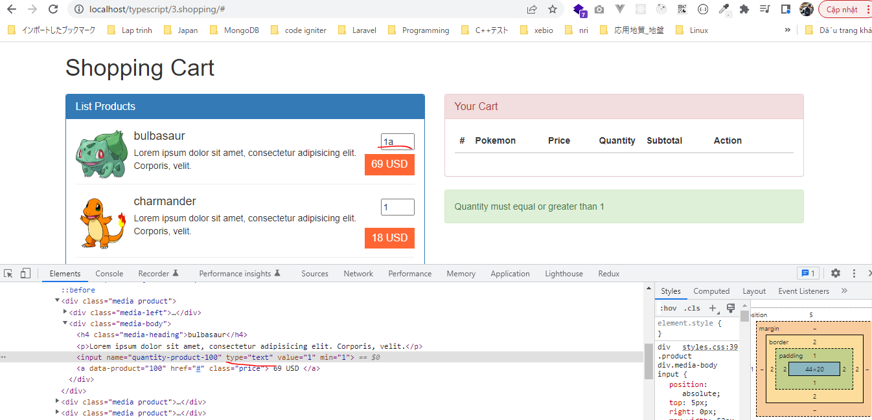
 | Khi click thêm sản phẩm vào giỏ hàng thì cần phải validate giá trị quantity có hợp lệ hay ko(>0)

構成
 | typescript
 |  | 1.es6
 |  | 2.typescript
 |  | 3.shopping
 |  |  | css
 |  |  |  | …
 |  |  |  | styles.css
 |  |  | fonts
 |  |  |  | …
 |  |  | img
 |  |  |  | …
 |  |  | js
 |  |  |  | …
 |  |  |  | jquery.min.js
 |  |  |  | require.js
 |  |  | mjs
 |  |  |  | libs
 |  |  |  |  | helpers.js
 |  |  |  | cart-item.js
 |  |  |  | cart.js
 |  |  |  | product-repository.js
 |  |  |  | product.js
 |  |  |  | shopping.js
 |  |  | node_modules
 |  |  | ts
 |  |  |  | libs
 |  |  |  |  | helpers.ts
 |  |  |  |  | validate.ts |  | → | new
 |  |  |  | cart-item.ts
 |  |  |  | cart.ts
 |  |  |  | product-repository.ts
 |  |  |  | product.ts
 |  |  |  | shopping.ts |  |  | → | code
 |  |  | index.html
 |  |  | package-lock.json
 |  |  | package.json
 |  |  | tsconfig.json

typescript\3.shopping\ts\libs\validate.ts
 | export class Validate {
 | public static isNumber(value : any) : boolean { |  |  |  |  | → | Kiểm tra giá trị truyền vào có phải là con số hay không
 | return !isNaN(parseFloat(value)) && isFinite(value);
 | }

 | public static checkQuantity(value: any) : boolean {
 | if(value < 1 || Validate.isNumber(value) == false ) {
 | return false;
 | }

 | return true;
 | }
 | }

typescript\3.shopping\ts\shopping.ts
 | import { ProductRepository } from './product-repository';
 | import { Validate } from './libs/validate';

 | let productRepository = new ProductRepository();

 | namespace MElement {
 | export const ELM_LIST_PRODUCT: string = "#list-product";
 | export const ELM_NOTIFICATION : string = "#mnotification";
 | export const ELM_CART_BODY: string = "#my-cart-body";
 | export const ELM_CART_FOOTER: string = "#my-cart-footer";
 | }

 | namespace MNotification {
 | export const NOTI_READY_TO_BUY: string = "Ready to buy product";
 | export const NOTI_GREATER_THAN_ONE : string = "Quantity must equal or greater than 1";
 | }

 | // Hiển thị danh sách sản phẩm
 | function showListProduct() : void{
 | $(MElement.ELM_LIST_PRODUCT).html(productRepository.showItemsInHTML());
 | }

 | // Hiển thị thông báo
 | function showNotification(str: string) : void{
 | $(MElement.ELM_NOTIFICATION).html(str);
 | }

 | // Hiển thị giỏ hàng:
 | function showCart() : void{
 | $(MElement.ELM_CART_BODY).html("");
 | $(MElement.ELM_CART_FOOTER).html("");
 | }

 | jQuery(function() {
 | showListProduct();
 | showCart();
 | showNotification(MNotification.NOTI_READY_TO_BUY);

 | // Buy Product
 | $("a.price").on("click", function(){
 | let id : number = $(this).data("product");
 | let quantity: number = +$("input[name='quantity-product-" + id + "']").val(); |  |  |  |  |  |  |  | → | quantity có kiểu number nên giá trị của nó cũng nên ép về kiểu số bằng cách dùng dấu "+" ở trước

 | if(Validate.checkQuantity(quantity)){

 | } else {
 | showNotification(MNotification.NOTI_GREATER_THAN_ONE);
 | }
 | });
 | })

Compile
 | tsc

構成
 | typescript
 |  | 1.es6
 |  | 2.typescript
 |  | 3.shopping
 |  |  | css
 |  |  |  | …
 |  |  |  | styles.css
 |  |  | fonts
 |  |  |  | …
 |  |  | img
 |  |  |  | …
 |  |  | js
 |  |  |  | …
 |  |  |  | jquery.min.js
 |  |  |  | require.js
 |  |  | mjs
 |  |  |  | libs
 |  |  |  |  | helpers.js
 |  |  |  |  | validate.js |  | → | is compiled
 |  |  |  | cart-item.js
 |  |  |  | cart.js
 |  |  |  | product-repository.js
 |  |  |  | product.js
 |  |  |  | shopping.js |  |  | → | is compiled
 |  |  | node_modules
 |  |  | ts
 |  |  |  | libs
 |  |  |  |  | helpers.ts
 |  |  |  |  | validate.ts
 |  |  |  | cart-item.ts
 |  |  |  | cart.ts
 |  |  |  | product-repository.ts
 |  |  |  | product.ts
 |  |  |  | shopping.ts
 |  |  | index.html
 |  |  | package-lock.json
 |  |  | package.json
 |  |  | tsconfig.json

typescript\3.shopping\index.html
 | …
 | <script src="js/jquery.min.js"></script>
 | <script src="js/bootstrap.min.js"></script>
 | <script data-main="./mjs/shopping" src="./js/require.js"></script>
 | </body>
 | </html>

Kiểm tra số nhập vào nhỏ hơn hoặc bằng 0

Kiểm tra giá trị nhập vào ko phải là số

AddProduct, GetCartItemPosition
 | Thêm sản phẩm vào trong giỏ hàng(Cart), trong giỏ hàng có nhiều CartItem.
 | Mỗi sản phẩm được thêm vào giỏ hàng tương đương với 1 đối tượng CartItem
 | Lúc đầu click thêm 1 sản phẩm nào đó vào giỏ hàng, sau đó click thêm 1 lần nữa thì tổng số lượng sản phẩm đó phải được cộng dồn

構成
 | typescript
 |  | 1.es6
 |  | 2.typescript
 |  | 3.shopping
 |  |  | css
 |  |  |  | …
 |  |  |  | styles.css
 |  |  | fonts
 |  |  |  | …
 |  |  | img
 |  |  |  | …
 |  |  | js
 |  |  |  | …
 |  |  |  | jquery.min.js
 |  |  |  | require.js
 |  |  | mjs
 |  |  |  | libs
 |  |  |  |  | helpers.js
 |  |  |  |  | validate.js
 |  |  |  | cart-item.js
 |  |  |  | cart.js
 |  |  |  | product-repository.js
 |  |  |  | product.js
 |  |  |  | shopping.js
 |  |  | node_modules
 |  |  | ts
 |  |  |  | libs
 |  |  |  |  | helpers.ts
 |  |  |  |  | validate.ts
 |  |  |  | cart-item.ts
 |  |  |  | cart.ts |  | → | code
 |  |  |  | product-repository.ts
 |  |  |  | product.ts
 |  |  |  | shopping.ts |  | → | code
 |  |  | index.html
 |  |  | package-lock.json
 |  |  | package.json
 |  |  | tsconfig.json

typescript\3.shopping\ts\cart.ts
 | import { CartItem } from './cart-item';
 | import { Product } from './product';

 | export class Cart {
 | private cartItems: CartItem[] = [];
 | private totalQuantity: number = 0;
 | private totalPrice: number = 0;

 | public addProduct (product: Product, quantity: number = 1) : void { |  |  |  |  |  | → | Thêm 1 sản phẩm vào trong giỏ hàng
 | let position : number = this.getProductPosition (product);
 | if(position > -1) { |  |  |  |  |  | → | Khi click vào để thêm sản phẩm vào giỏ hàng thì phải kiểm tra xem sản phẩm đó đã tồn tại trong giỏ hàng hay chưa
 | this.cartItems[position].quantity += quantity; |  |  |  |  |  |  | Nếu chưa tồn tại trong giỏ hàng thì thêm như bình thường
 | }else { |  |  |  |  |  |  | Nếu đã tồn tại rồi thì phải cập nhật lại số lượng sản phẩm đó trong giỏ hàng
 | this.cartItems[this.cartItems.length] = new CartItem(product, quantity);
 | }
 | console.log(this.cartItems);
 | }

 | private getProductPosition (product : Product) : number { |  |  |  |  |  | → | Kiểm tra xem sản phẩm mà mình thêm vào đã tồn tại trong giỏ hàng hay chưa. Phương thức này kiểm tra xem
 | let total : number = this.cartItems.length; |  |  |  |  |  |  | 1 sản phẩm nào đó nằm ở chỉ số là bao nhiêu trong mảng cartItems. Nếu như chỉ số của nó >=0 có nghĩa là
 | for(let i : number = 0; i < total; i++){ |  |  |  |  |  |  | sản phẩm đó đã tồn tại trong giỏ hàng, còn ngược lại thì sản phẩm đó chưa tồn tại trong giỏ hàng
 | if(this.cartItems[i].product.id == product.id) return i;
 | } |  |  |  |  |  |  | Check browser
 | return -1; |  |  |  |  |  |  |  | Nhấn lần 1 để thêm 2 sản phẩm bulbasaur vào giỏ hàng
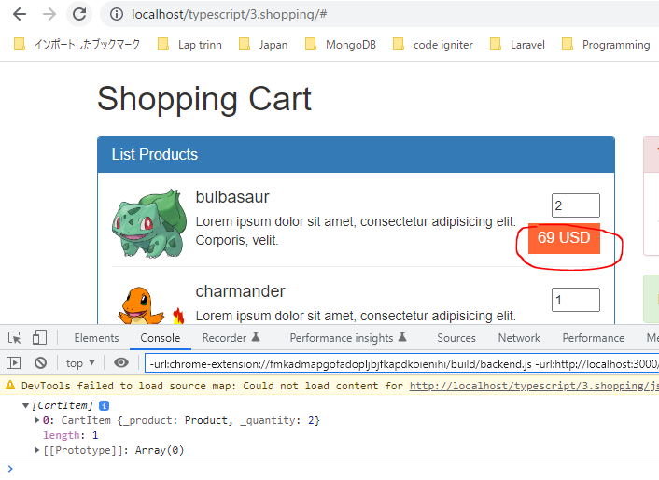
 | }

 | public updateProduct (product: Product, quantity: number = 1) :void {

 | }

 | public removeProduct (product: Product) : void {

 | }

 | public isEmpty () : boolean {
 | return (this.cartItems.length == 0);
 | }

 | public getTotalQuantity () : number {
 | return 1;
 | }

 | public getTotalPrice () : number {
 | return 1;
 | }

 | public showCartBodyInHTML () : string {
 | return "";
 | }

 | public showCartFooterInHTML () : string {
 | return "";
 | } |  |  |  |  |  |  |  | Tiếp tục nhấn để thêm 3 sản phẩm bulbasaur vào giỏ hàng do đó tổng số lượng của sẽ là 5
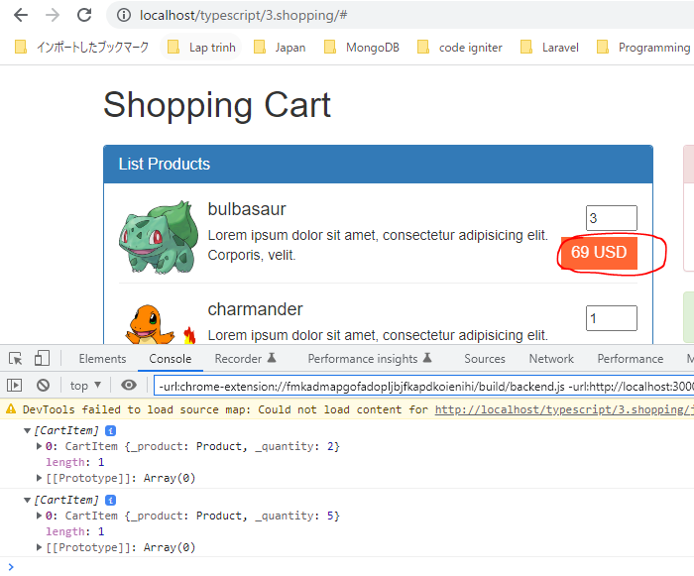
 | }

typescript\3.shopping\ts\shopping.ts
 | import { ProductRepository } from './product-repository';
 | import { Product } from './product';
 | import { Validate } from './libs/validate';
 | import { Cart } from './cart';

 | namespace MElement {
 | export const ELM_LIST_PRODUCT: string = "#list-product";
 | export const ELM_NOTIFICATION : string = "#mnotification";
 | export const ELM_CART_BODY: string = "#my-cart-body";
 | export const ELM_CART_FOOTER: string = "#my-cart-footer";
 | }

 | namespace MNotification {
 | export const NOTI_READY_TO_BUY: string = "Ready to buy product";
 | export const NOTI_GREATER_THAN_ONE : string = "Quantity must equal or greater than 1";
 | }

 | let productRepository = new ProductRepository();
 | let cartObj = new Cart();

 | // Hiển thị danh sách sản phẩm
 | function showListProduct() : void{
 | $(MElement.ELM_LIST_PRODUCT).html(productRepository.showItemsInHTML());
 | }

 | // Hiển thị thông báo
 | function showNotification(str: string) : void{
 | $(MElement.ELM_NOTIFICATION).html(str);
 | } |  |  |  |  |  |  |  | Thêm 4 sản phẩm charmander vào trong giỏ hàng
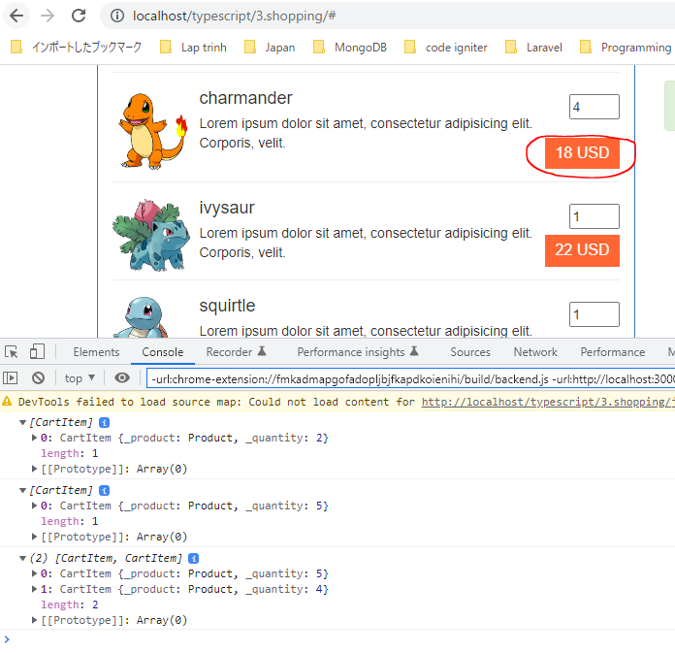
 | // Hiển thị giỏ hàng:
 | function showCart() : void{
 | $(MElement.ELM_CART_BODY).html("");
 | $(MElement.ELM_CART_FOOTER).html("");
 | }

 | // Add Product
 | function addProduct(id : number, quantity : number) {
 | if(Validate.checkQuantity(quantity)){
 | let product : Product = productRepository.getItemByID(id);
 | cartObj.addProduct(product, quantity);
 | } else {
 | showNotification(MNotification.NOTI_GREATER_THAN_ONE);
 | }
 | }

 | jQuery(function() {
 | showListProduct();
 | showCart();
 | showNotification(MNotification.NOTI_READY_TO_BUY);

 | // Buy Product
 | $("a.price").on("click", function(){
 | let id : number = $(this).data("product");
 | let quantity: number = +$("input[name='quantity-product-" + id + "']").val();

 | addProduct(id, quantity);
 | return false;
 | });
 | })

Compile
 | tsc

構成
 | typescript
 |  | 1.es6
 |  | 2.typescript
 |  | 3.shopping
 |  |  | css
 |  |  |  | …
 |  |  |  | styles.css
 |  |  | fonts
 |  |  |  | …
 |  |  | img
 |  |  |  | …
 |  |  | js
 |  |  |  | …
 |  |  |  | jquery.min.js
 |  |  |  | require.js
 |  |  | mjs
 |  |  |  | libs
 |  |  |  |  | helpers.js
 |  |  |  |  | validate.js
 |  |  |  | cart-item.js
 |  |  |  | cart.js |  | → | is compiled
 |  |  |  | product-repository.js
 |  |  |  | product.js
 |  |  |  | shopping.js |  | → | is compiled
 |  |  | node_modules
 |  |  | ts
 |  |  |  | libs
 |  |  |  |  | helpers.ts
 |  |  |  |  | validate.ts
 |  |  |  | cart-item.ts
 |  |  |  | cart.ts
 |  |  |  | product-repository.ts
 |  |  |  | product.ts
 |  |  |  | shopping.ts
 |  |  | index.html
 |  |  | package-lock.json
 |  |  | package.json
 |  |  | tsconfig.json

typescript\3.shopping\index.html
 | …
 | <script src="js/jquery.min.js"></script>
 | <script src="js/bootstrap.min.js"></script>
 | <script data-main="./mjs/shopping" src="./js/require.js"></script>
 | </body>
 | </html>

ShowCartBodyInHTML, ShowCartIte
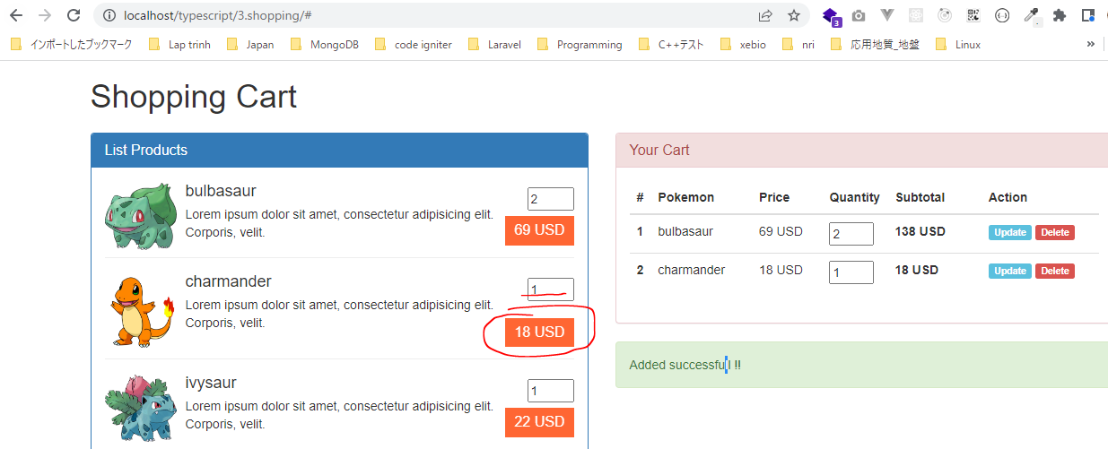
 | Thực hiện khi mua 1 sản phẩm nào đó thì sản phẩm đó phải được thêm vào giỏ hàng và hiển thị bên phần giỏ hàng
 | ShowCartBodyInHTML, ShowCartItemInHTML

構成
 | typescript
 |  | 1.es6
 |  | 2.typescript
 |  | 3.shopping
 |  |  | css
 |  |  |  | …
 |  |  |  | styles.css
 |  |  | fonts
 |  |  |  | …
 |  |  | img
 |  |  |  | …
 |  |  | js
 |  |  |  | …
 |  |  |  | jquery.min.js
 |  |  |  | require.js
 |  |  | mjs
 |  |  |  | libs
 |  |  |  |  | helpers.js
 |  |  |  |  | validate.js
 |  |  |  | cart-item.js
 |  |  |  | cart.js
 |  |  |  | product-repository.js
 |  |  |  | product.js
 |  |  |  | shopping.js
 |  |  | node_modules
 |  |  | ts
 |  |  |  | libs
 |  |  |  |  | helpers.ts
 |  |  |  |  | validate.ts
 |  |  |  | cart-item.ts |  | → | code
 |  |  |  | cart.ts |  | → | code
 |  |  |  | product-repository.ts
 |  |  |  | product.ts
 |  |  |  | shopping.ts |  | → | code
 |  |  | index.html
 |  |  | package-lock.json
 |  |  | package.json
 |  |  | tsconfig.json

typescript\3.shopping\ts\cart-item.ts
 | import { Product } from './product';
 | import { Helpers } from './libs/helpers';

 | export class CartItem {
 | private _product: Product;
 | private _quantity: number;

 | constructor (product: Product, quantity: number = 1) {
 | this._product = product;
 | this._quantity = quantity;
 | }

 | public showCartItemInHTML(index : number) : string {
 | return `<tr>
 | <th scope="row">${ index }</th>
 | <td>${ this.product.name }</td>
 | <td>${ Helpers.toCurrency(this.product.price, "USD", "right") }</td>
 | <td><input name="cart-item-quantity-${ this.product.id }" type="number" value="${ this.quantity }" min="1"></td>
 | <td><strong>${ Helpers.toCurrency(this.getSubtotal(), "USD", "right") }</strong></td>
 | <td>
 | <a class="label label-info update-cart-item" href="#" data-product="${ this.product.id }">Update</a>
 | <a class="label label-danger delete-cart-item" href="#" data-product="${ this.product.id }">Delete</a>
 | </td>
 | </tr>`;
 | }

 | public getSubtotal() : number {
 | return this.product.price * this.quantity;
 | }

 | public get quantity() : number {
 | return this._quantity;
 | }

 | public set quantity(v : number) {
 | this._quantity = v;
 | }

 | public get product() : Product {
 | return this._product;
 | }

 | public set product(v : Product) {
 | this._product = v;
 | }
 | }

typescript\3.shopping\ts\cart.ts
 | import { CartItem } from './cart-item';
 | import { Product } from './product';

 | export class Cart {
 | private cartItems: CartItem[] = [];
 | private totalQuantity: number = 0;
 | private totalPrice: number = 0;

 | public addProduct (product: Product, quantity: number = 1) : void {
 | let position : number = this.getProductPosition (product);
 | if(position > -1) {
 | this.cartItems[position].quantity += quantity;
 | }else {
 | this.cartItems[this.cartItems.length] = new CartItem(product, quantity);
 | }
 | }

 | private getProductPosition (product : Product) : number {
 | let total : number = this.cartItems.length;
 | for(let i : number = 0; i < total; i++){
 | if(this.cartItems[i].product.id == product.id) return i;
 | }
 | return -1;
 | }

 | public updateProduct (product: Product, quantity: number = 1) :void {

 | }

 | public removeProduct (product: Product) : void {

 | }

 | public isEmpty () : boolean {
 | return (this.cartItems.length == 0);
 | }

 | public getTotalQuantity () : number {
 | return 1;
 | }

 | public getTotalPrice () : number {
 | return 1;
 | }

 | public showCartBodyInHTML () : string {
 | let xhtmlResult : string = ``;
 | if(!this.isEmpty()) {
 | let total : number = this.cartItems.length;
 | for(let i : number = 0; i < total; i++){
 | let cartItemCurrent : CartItem = this.cartItems[i];
 | xhtmlResult += cartItemCurrent.showCartItemInHTML(i + 1);
 | }
 | }
 | return xhtmlResult;
 | }

 | public showCartFooterInHTML () : string {
 | return "";
 | }
 | }

typescript\3.shopping\ts\shopping.ts
 | import { ProductRepository } from './product-repository';
 | import { Product } from './product';
 | import { Validate } from './libs/validate';
 | import { Cart } from './cart';

 | namespace MElement {
 | export const ELM_LIST_PRODUCT: string = "#list-product";
 | export const ELM_NOTIFICATION : string = "#mnotification";
 | export const ELM_CART_BODY: string = "#my-cart-body";
 | export const ELM_CART_FOOTER: string = "#my-cart-footer";
 | }

 | namespace MNotification {
 | export const NOTI_READY_TO_BUY: string = "Ready to buy product";
 | export const NOTI_GREATER_THAN_ONE: string = "Quantity must equal or greater than 1";
 | export const NOTI_ACT_ADD : string = "Added successfull !!";
 | }

 | let productRepository = new ProductRepository();
 | let cartObj = new Cart();

 | // Hiển thị danh sách sản phẩm
 | function showListProduct() : void{
 | $(MElement.ELM_LIST_PRODUCT).html(productRepository.showItemsInHTML());
 | }

 | // Hiển thị thông báo
 | function showNotification(str: string) : void{
 | $(MElement.ELM_NOTIFICATION).html(str);
 | }

 | // Hiển thị giỏ hàng:
 | function showCart() : void{
 | $(MElement.ELM_CART_BODY).html(cartObj.showCartBodyInHTML()); |  |  |  |  |  |  | → | Hiển thị các sản phẩm có trong giỏ hàng
 | $(MElement.ELM_CART_FOOTER).html(""); |  |  |  |  |  |  | → | Thống kê xem trong giỏ hàng có bao nhiêu sản phẩm và tổng giá tiền là bao nhiêu
 | }

 | // Add Product
 | function addProduct(id : number, quantity : number) {
 | if(Validate.checkQuantity(quantity)){
 | let product : Product = productRepository.getItemByID(id);
 | cartObj.addProduct(product, quantity);
 | showCart(); |  |  |  |  |  |  | → | Sau khi mua thành công thì cần phải cập nhật phần hiển thị giỏ hàng
 | showNotification(MNotification.NOTI_ACT_ADD);
 | } else {
 | showNotification(MNotification.NOTI_GREATER_THAN_ONE);
 | }
 | }

 | jQuery(function() {
 | showListProduct();
 | showCart();
 | showNotification(MNotification.NOTI_READY_TO_BUY);

 | // Buy Product
 | $("a.price").on("click", function(){
 | let id : number = $(this).data("product");
 | let quantity: number = +$("input[name='quantity-product-" + id + "']").val();

 | addProduct(id, quantity);
 | return false;
 | });
 | })

Compile
 | tsc

構成
 | typescript
 |  | 1.es6
 |  | 2.typescript
 |  | 3.shopping
 |  |  | css
 |  |  |  | …
 |  |  |  | styles.css
 |  |  | fonts
 |  |  |  | …
 |  |  | img
 |  |  |  | …
 |  |  | js
 |  |  |  | …
 |  |  |  | jquery.min.js
 |  |  |  | require.js
 |  |  | mjs
 |  |  |  | libs
 |  |  |  |  | helpers.js
 |  |  |  |  | validate.js
 |  |  |  | cart-item.js |  | → | is compiled
 |  |  |  | cart.js |  | → | is compiled
 |  |  |  | product-repository.js
 |  |  |  | product.js
 |  |  |  | shopping.js |  | → | is compiled
 |  |  | node_modules
 |  |  | ts
 |  |  |  | libs
 |  |  |  |  | helpers.ts
 |  |  |  |  | validate.ts
 |  |  |  | cart-item.ts
 |  |  |  | cart.ts
 |  |  |  | product-repository.ts
 |  |  |  | product.ts
 |  |  |  | shopping.ts
 |  |  | index.html
 |  |  | package-lock.json
 |  |  | package.json
 |  |  | tsconfig.json

typescript\3.shopping\index.html
 | …
 | <script src="js/jquery.min.js"></script>
 | <script src="js/bootstrap.min.js"></script>
 | <script data-main="./mjs/shopping" src="./js/require.js"></script>
 | </body>
 | </html>

Check browser
 | Thêm 2 sản phẩm bulbasaur vào giỏ hàng. Tổng số tiền mua bulbasaur sẽ là 69x2 = 138

 | Thêm 1 sản phẩm charmander vào giỏ hàng

